ユースケース・シナリオF003
SA |  | UI | SS | PS | PG | PT | IT | ST | OT | ME | システム名 |  | ｼｽﾃﾑ |  | サブシステム名 |  | ｻﾌﾞｼｽﾃﾑ | 機能名 |  | 機能 | 作成日 | 2017-08-16 | 作成者 | GMO コン | IOS | ○
ユースケース・シナリオ
 |  |  |  |  |  |  |  |  |  |  | ID | システムID |  | ID |  | サブシステムID |  | ID | 機能（画面）ID |  | 更新日 | 2017-08-16 | 更新者 | GMO コン | Android | ○

業務流れ図

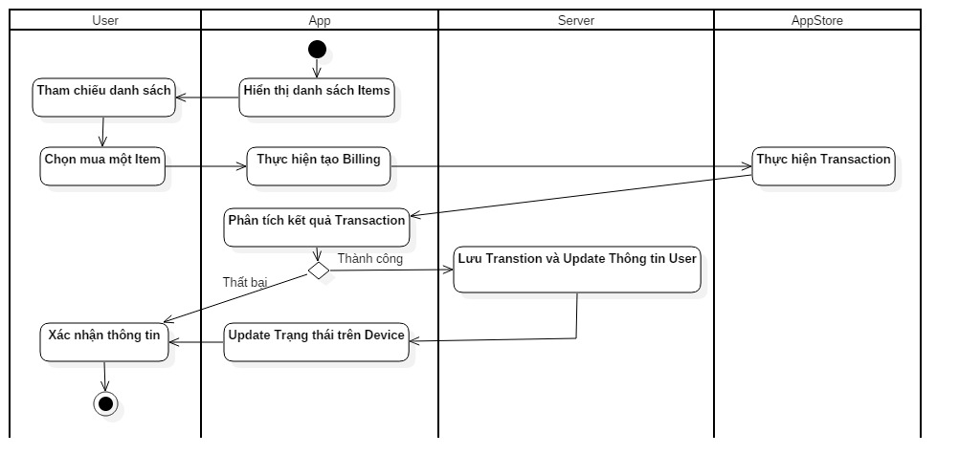

ユースケース・シナリオ詳細
【小機能名】
 | １．App hiển thị danh sách item
 | ２．User chọn một item và thực hiện mua
 | ３．App tạo billing order và start transaction với AppStore
 | ４．In-App Purchase SDK thực hiện giao dịch và trả về kết quả giao dịch cho phía app
 | ５．App phân tích kết quả để lấy thông tin transaction, bao gồm: date, product id, transaction id
 |  | ・Trường hợp billing thành công thì thực hiện xử lý 6
 |  | ・Trường hợp billing thất bại thì thông báo lỗi đẻ user xác nhận
 | ６．App gửi thông tin transaction lên Server thông qua việc call API xxx để Server lưu và update trạng thái user trên hệ thống
 | ７．App update trạng thái của user trên local
 | ８．App show trạng thái mới nhất lên màn hình để user thực hiện xác nhận

